Formulas
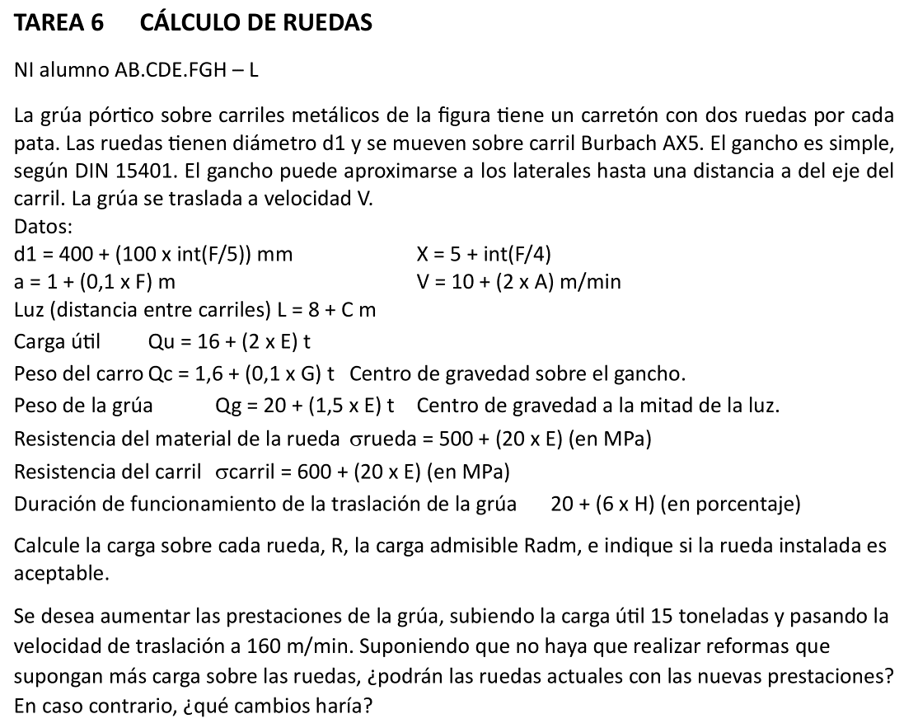
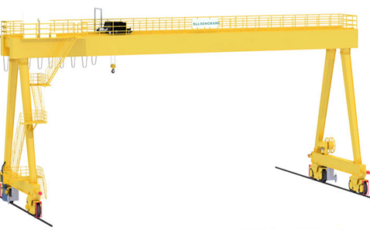
A | B | C | D | E | F | G | H | I | J | K | L | M | N
2 | TAREA 6 |  | CÁLCULO DE RUEDAS
3
4 | Alumno: |  | =BUSCARV($C$25;Listado!B3:C22;2;FALSO) |  |  |  |  | Fecha: |  | Nota:
5
6 | La grúa pórtico sobre carriles metálicos de la figura tiene un carretón con dos ruedas por cada pata.
7 | Las ruedas tienen diámetro d1 y se mueven sobre carril Burbach AX5. |  |  |  |  |  |  |  | d1 = 400 + [100 x int(F/5)] = |  |  | = 400 + (100 * ENTERO($D$29/5)) | mm
8 | El gancho es simple, según DIN 15401. |  |  |  |  |  |  |  |  | X = 5 + int(F/4) = |  | =5+ENTERO($D$29/4)
9 | El gancho puede aproximarse a los laterales hasta una distancia a del eje del carril. |  |  |  |  |  |  |  |  | a = 1 + (0,1 x F) = |  | =1+(0,1*$D$29) | m
10 | La grúa se traslada a velocidad V |  |  |  |  |  | Velocidad de marcha |  |  | V = 10 + (2 x A) = |  | =10+(2*$D$26) | m/min
11 | Otros datos:
12 |  | Luz | L = 8 + C | m
13 |  | Carga útil | Qu = 16 + (2 x E) |  | t
14 |  | Peso carro | Qc = 1,6 + (0,1 x G) |  | t
15 |  | Peso grúa | Qg = 20 + (1,5 x E) |  | t
16 |  | Resistencia material rueda |  |  | srueda = 500 + (20 x E) |  |  | Mpa
17 |  | Resistencia carril |  |  | scarril = 600 + (20 x E) |  |  | Mpa
18 |  | Duración funcionamiento traslación: |  |  | 20 + (6 x H) |  |  | %
19 | Se pide:
20 |  | Calcule la carga sobre cada rueda, R, la carga admisible Radm, e indique si la rueda instalada es aceptable.
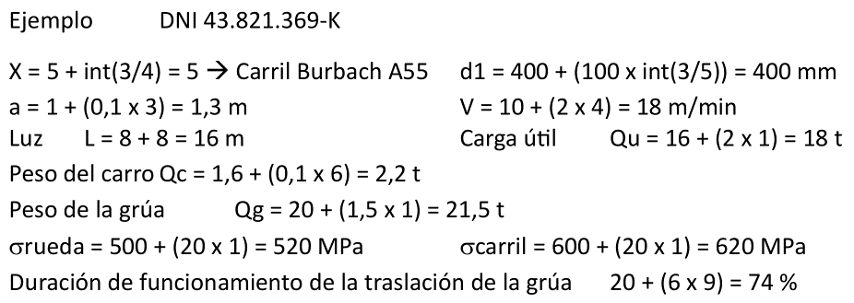
21 |  | Se desea aumentar las prestaciones de la grúa, subiendo la carga útil 15 toneladas y pasando la velocidad de traslación a 160 m/min.
22 |  |  | Suponiendo que no haya que realizar reformas que supongan más carga sobre las ruedas,
23 |  |  | ¿podrán las ruedas actuales con las nuevas prestaciones? En caso contrario, ¿qué cambios haría?
24
25 |  | NI = |  |  | Luz |  | L = | = 8 + D27 | m
26 |  | A = | =EXTRAE($D$25;1;1) |  | Carga útil |  | Qu = | =16+(2*$D$28) | t
27 |  | C = | =EXTRAE($D$25;3;1) |  | Peso carro |  | Qc = | =1,6+(0,1*$D$30) | t
28 |  | E = | =EXTRAE($D$25;5;1) |  | Peso grúa |  | Qg = | =20+(1,5*$D$28) | t
29 |  | F = | =EXTRAE($D$25;6;1) |  | Resist. Rueda |  | srueda = | =500 + (20 * $D$28) | Mpa
30 |  | G = | =EXTRAE($D$25;7;1) |  | Resist. Carril |  | scarril = | =600 + (20 *$D$28) | Mpa
31 |  | H = | =EXTRAE($D$25;8;1) |  | Duración func. |  |  | =20+(6*$D$31) | %
32 | B | C | D | E | F | G | H | I | J | K | L | M | N
33
34 |  | Selección gancho: |  | Nº | 20 |  | Qes = | 158.5 | kg
35
36 |  | Las ruedas cargan a tope cuando el carro está descentrado al máximo.
37 |  |  | Fuerza lateral: |  | Flat = Qg/2 + (Qc + Qes + Qu) x (L-a)/L = |  |  |  | = (I28/2) + (I27 + I34/1000 + I26) * (I25 - M9)/I25 | t
38 |  |  | Carga máxima sobre cada rueda: |  |  |  | Rmax = | Flat / 4 = | =J37/4 | t | = | =J38 * 9806 | N
39
40 |  |  | ="Carril A "&M8&"5" |  | k = | =M8&5 | mm | r1 = | 5 | mm | k - 2r1 = | = G40 - 2*J40 | mm
41 |  | Carga característica de la rueda: |  |  | Ro = | 5,6 x d1 x (k - 2r1) = |  | = 5,6*M7*M40 | N
42 |  |  | Coeficiente del material, c1 |  |  | srueda = | =I29 | < 590 |  | Padm = | 5.6 | Mpa
43 |  |  |  |  |  | scarril = | =I30 | < 690 |  | c1 = | 1.0
44 |  |  | Coef. Velocidad, c2 |  |  | d1 = | =M7 | mm
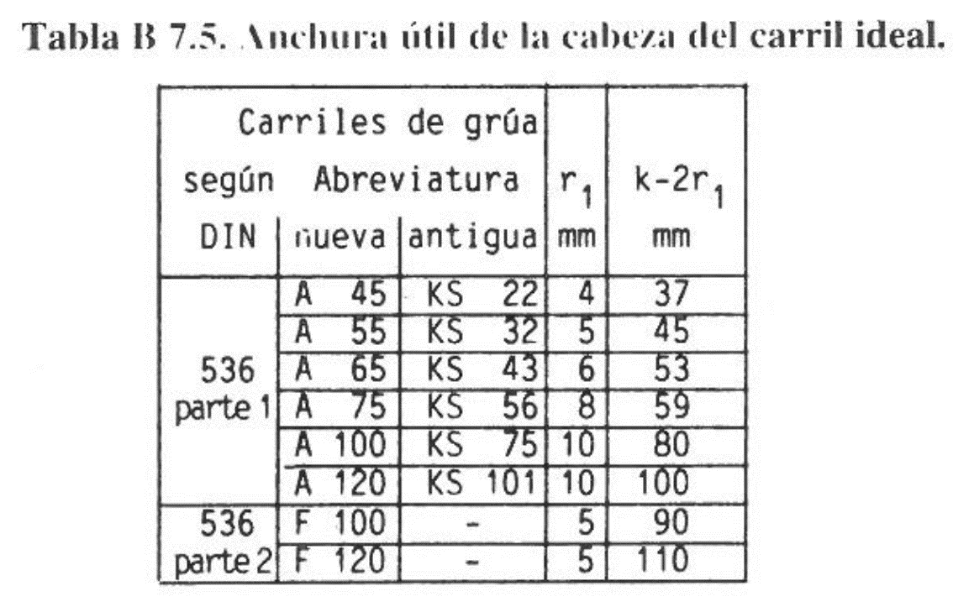
45 |  |  |  |  |  | V = | =M10 | m/min |  | c2 = | 1.1
46 |  |  | Coef. Vida, c3 |  |  | =I31 | > | 63% |  | c3 = | 0.8
47
48 |  | Carga admisible |  | Radm = | Ro c1 c2 c3 = |  | =I41*L43*L45*L46 | N
49
50 |  |  |  | ¿Rmax < Radm? |  | =SI(M38<H48;"Sí, ADMISIBLE";"No, NO ADMISIBLE") |  |  | n = Radm/Rmax = |  | =H48/M38
51
52 | INCREMENTO PRESTACIONES |  |  | + 15 t en Qu |  | V a 160 m/min |  | Despreciamos cambio de gancho
53
54 |  |  | Nueva fuerza lat.: |  | F'lat = Qg/2 + (Qc + Qes + (Qu+15)) x (L-a)/L = |  |  |  | = (I28/2) + (I27 + I34/1000 + (I26+15)) * (I25 - M9)/I25 | t
55 |  |  | Nueva carga máx. sobre cada rueda: |  |  |  | R'max = | F'lat / 4 = | =J54/4 | t | = | =J55 * 9806 | N
56
57 |  |  | Nuevo coef. Vel., c'2 |  |  | d1 = | =M7 | mm
58 |  |  |  |  |  | V' = | 160 | m/min |  | c'2 = | 0.77
59 |  | Nueva carga adm. |  | R'adm = | Ro c1 c'2 c3 = |  | =I41*L43*L58*L46 | N
60 |  |  |  | ¿Rmax < Radm? |  | =SI(M55<H59;"Sí, ADMISIBLE";"No, NO ADMISIBLE") |  |  | n' = R'adm/R'max = |  | =H59/M55

Original
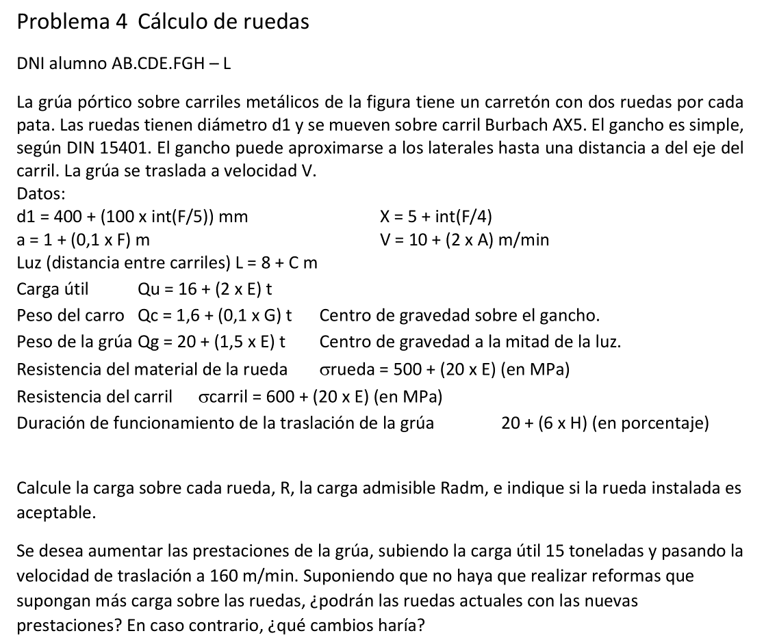
ING. TRANSPORTE |  | Problema 4 |  | CÁLCULO DE RUEDAS

Alumno: | Huertas Luna, Antonio |  |  |  | Fecha: |  |  | Nota:

La grúa pórtico sobre carriles metálicos de la figura tiene un carretón con dos ruedas por cada pata.
Las ruedas tienen diámetro d1 y se mueven sobre carril Burbach AX5. |  |  |  |  |  |  |  | d1 = 400 + [100 x int(F/5)] = |  |  | 400 | mm
El gancho es simple, según DIN 15401. |  |  |  |  |  |  |  |  | X = 5 + int(F/4) = |  | 5
El gancho puede aproximarse a los laterales hasta una distancia a del eje del carril. |  |  |  |  |  |  |  |  | a = 1 + (0,1 x F) = |  | 1.3 | m
La grúa se traslada a velocidad V |  |  |  |  |  | Velocidad de marcha |  |  | V = 10 + (2 x a) = |  | 18 | m/min
Otros datos:
 | Luz | L = 8 + C | m
 | Carga útil | Qu = 16 + (2 x E) |  | t
 | Peso carro | Qc = 1,6 + (0,1 x G) |  | t
 | Peso grúa | Qg = 20 + (1,5 x E) |  | t
 | Resistencia material rueda |  |  | srueda = 500 + (20 x E) |  |  | Mpa
 | Resistencia carril |  |  | scarril = 600 + (20 x E) |  |  | Mpa
 | Duración funcionamiento traslación: |  |  |  | 20 + (6 x H) |  | %

Se pide:
 | Calcule la carga sobre cada rueda, R, la carga admisible Radm, e indique si la rueda instalada es aceptable.
 | Se desea aumentar las prestaciones de la grúa, subiendo la carga útil 15 toneladas y pasando la velocidad de traslación a 160 m/min.
 |  | Suponiendo que no haya que realizar reformas que supongan más carga sobre las ruedas,
 |  | ¿podrán las ruedas actuales con las nuevas prestaciones? En caso contrario, ¿qué cambios haría?

 | DNI = | 43821369v
 | A = | 4
 | C = | 8 |  | Luz |  | L = | 16 | m
 | E = | 1 |  | Carga útil |  | Qu = | 18 | t
 | F = | 3 |  | Peso carro |  | Qc = | 2.2 | t
 | G = | 6 |  | Peso grúa |  | Qg = | 21.5 | t
 | H = | 9 |  | Resist. Rueda |  | srueda = | 520 | Mpa
 |  |  |  | Resist. Carril |  | scarril = | 620 | Mpa
 |  |  |  | Duración func. |  |  | 74 | %

 | Selección gancho: |  | Nº | 20 |  | Qes = | 158.5 | kg

 | Las ruedas cargan a tope cuando el carro está descentrado al máximo.
 |  | Fuerza lateral: |  | Flat = Qg/2 + (Qc + Qes + Qu) x (L-a)/L = |  |  |  | 29.5 | t
 |  | Carga máxima sobre cada rueda: |  |  |  | Rmax = | Flat / 4 = | 7.4 | t | = | 7.221E+04 | N

 |  | Carril A 55 |  | k = | 55 | mm | r1 = | 5 | mm | k - 2r1 = | 45 | mm
 | Carga característica de la rueda: |  |  | Ro = | 5,6 x d1 x (k - 2r1) = |  | 1.008E+05 | N
 |  | Coeficiente del material, c1 |  |  | srueda = | 520 | < 590 |  | Padm = | 5.6 | Mpa
 |  |  |  |  | scarril = | 620 | < 690 |  | c1 = | 1.0
 |  | Coef. Velocidad, c2 |  |  | d1 = | 400 | mm
 |  |  |  |  | V = | 18 | m/min |  | c2 = | 1.1
 |  | Coef. Vida, c3 |  |  | 74 | > | 63% |  | c3 = | 0.8

 | Carga admisible |  | Radm = | Ro c1 c2 c3 = |  | 8.870E+04 | N

 |  |  | ¿Rmax < Radm? |  | Sí, ADMISIBLE |  |  | n = Radm/Rmax = |  | 1.23

INCREMENTO PRESTACIONES |  |  | + 15 t en Qu |  | V a 160 m/min |  | Despreciamos cambio de gancho

 |  | Nueva fuerza lat.: |  | F'lat = Qg/2 + (Qc + Qes + (Qu+15)) x (L-a)/L = |  |  |  | 43.2 | t
 |  | Nueva carga máx. sobre cada rueda: |  |  |  | R'max = | F'lat / 4 = | 10.8 | t | = | 1.060E+05 | N

 |  | Nuevo coef. Vel., c'2 |  |  | d1 = | 400 | mm
 |  |  |  |  | V' = | 160 | m/min |  | c'2 = | 0.77

 | Nueva carga adm. |  | R'adm = | Ro c1 c'2 c3 = |  | 6.209E+04 | N

 |  |  | ¿Rmax < Radm? |  | No, NO ADMISIBLE |  |  | n' = R'adm/R'max = |  | 0.59

